상품제안서
ST-401M 접이식거울 접이식탁상거울 | 상품코드: F02220

 |  |  |  |  |  |  | 02-412-0044 | www.easy1.co.kr
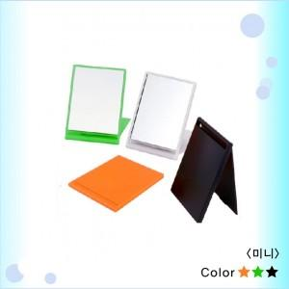

【상세/제작정보】 | 500개이상 주문시 1도인쇄무료/컬러인쇄별도문의요망

【인쇄/포장옵션】 | 실크 / PP포장

【공급단가】 | 수량 | 500~ | 1,000~ | 2,000~ | 3,000~ | 5,000~
*VAT별도 | 단가 | 780원 | 760원 | 750원 | 720원 | 690원

【상품 URL】 | https://easy1.co.kr:443/src/goods_detail.php?gdno=2220

